Risikodefinition
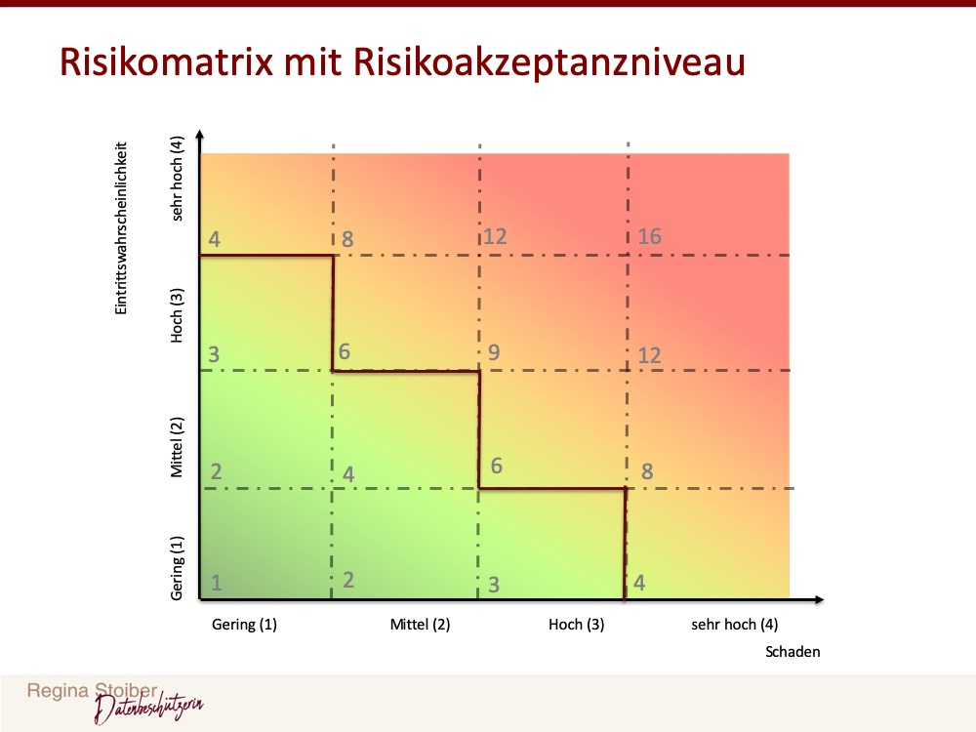
Schadensklasse | Wert | Finanzieller Schaden | Ausfall Kernprozesse | Reputationsschaden | Auswirkungen auf natürliche Personen
gering | 1 | < 5.000 € | Minimale Verzögerungen in den nachfolgenden Prozessen (bis zu 2 Stunden) | Vorfall ist nur internen Mitarbeitern bekannt. Keine medialen Auswirkungen | Nachteile (wirtschaftlich, gesellschaftlich) im geringen Umfang für die Person
mittel | 2 | Zwischen 5.000 € und 20.000 € | Führt zu einer Verzögerung von ca. einen Tag bei den nachfolgenden internen Prozessen | Regionale mediale Auswirkungen | Finanzieller Schaden (nicht existenzgefährdend)
hoch | 3 | Zwischen 20.000 € und 50.000 € | Führt zu einer Verzögerung von mehr als einen Tag bei den nachfolgenden internen Prozessen | Vorfall hat nationale Mediale Auswirkungen, negatives Images auch bei Stellenausschreibungen | Identitätsdiebstahl, Diskriminierung
sehr hoch | 4 | > 50.000 € | Führt zu einer Verzögerung bei den geplanten Lieferzeiten; Kundentermine können nicht eingehalten werden | Vorfall hat internationale mediale Auswirkungen, Verlust von Kunden | Lebensgefahr, Existenzgefährdend

Eintritts-wahrscheinlichkeit | Wert | Schätzung für die Zukunft | Blick in die Vergangenheit
gering | 1 | Vorfall tritt frühestens in 6 Jahren oder später ein | Vorfall bisher noch nie eingetreten bzw. vor über 6 Jahren eingetreten
mittel | 2 | Vorfall tritt in den nächsten 4-6 Jahren ein | Vorfall ist in den letzten 4-6 Jahren eingetreten
hoch | 3 | Vorfall tritt in den nächsten 1-3 Jahren ein | Vorfall ist in den letzten 1-3 Jahren eingetreten
sehr hoch | 4 | Vorfall tritt im nächsten Jahr ein | Vorfall ist im letzten Jahr eingetreten

